Risiko
 | Risikovurdering (Matrix) |  |  |  |  | Skala (Matrix) | Projektet
 |  |  |  |  |  |  |  |  |  | Dato: | 2021-10-24
Høj/5 |  |  |  |  |  | 1 | Projektnavn: | xxx
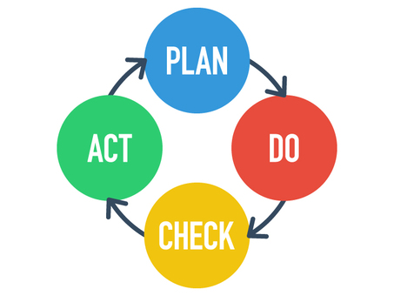
 |  |  |  |  |  | 4 | Projekt ID:
[K] Konsekvens |  |  |  |  |  | 5 | Kunde:
 |  |  |  |  |  | 14 | Projektleder:
 |  |  |  |  |  | 15
 |  |  |  |  |  | 25
 |  |  |  |  |  |  | Projektdeltager #1
 |  |  |  |  |  |  | Projektdeltager #2
 |  |  |  |  |  |  | Projektdeltager #3
 |  |  |  |  |  |  | Projektdeltager #4
 |  |  |  |  |  |  | Projektdeltager #5
 |  |  |  |  |  |  | Projektdeltager #6
 |  |  |  |  |  |  | Projektdeltager #7
LAV/1 |  |  |  |  |  |  | Projektdeltager #8
 |  |  |  |  |  |  | Projektdeltager #9
 | LAV/1 | [S] Sandsynlighed | Høj/5

ID | Aktiviteter i projektet |  | [S] | [K] | Skala | Risiko |  |  | Korrigerende handling
1 |  |  |  |  | 0
2 |  |  |  |  | 0
3 |  |  |  |  | 0
4 |  |  |  |  | 0
5 |  |  |  |  | 0
6 |  |  |  |  | 0
7 |  |  |  |  | 0
8 |  |  |  |  | 0
9 |  |  |  |  | 0
10 |  |  |  |  | 0
11 |  |  |  |  | 0
12 |  |  |  |  | 0
13 |  |  |  |  | 0
14 |  |  |  |  | 0
15 |  |  |  |  | 0

